表紙・改定履歴
Webダイレクト販売
メール送信バッチ詳細設計書

© 2020 Sasuke Financial Lab Inc.

変 更 記 録
版数 REV. | 作成更新日 | 変 更 内 容 | 担 当
01 | 2020-09-28 | 初版 | 若林
02 | 2020-10-02 | フォーマットの変更、シーケンス図をUI工程確認後のものに変更 | 若林
03 | 2020-10-06 | フォーマットの変更、シーケンス図を最新のものに更新 ・バウンスが発生したメールアドレスかどうかの判定を削除 ・メール送信処理をref記述に変更 | 若林
04 | 2020-10-07 | DBselectとメール送信メソッドコールに戻り値を追記 | 若林
05 | 2020-10-21 | 名称を「フォローメール送信API」から「メール送信バッチ」に変更、フォローメールの種類増加に対応 | 若林
06 | 2020-11-13 | ・連絡レコードが先に作成されるタイプのフォローメールの要件追加を反映 ・送信時間12時のみでなく、毎時送信する要件追加を反映 ・日次バッチ、毎時バッチのフローをそれぞれ作成 ・実行ログ出力を追記 ・バッチの終了ステータスを追記 | 若林
07 | 2020-11-21 | ・最新のメール設計書とテーブル定義に合わせてシーケンスとプロセスを修正 ・毎時と日次のメール送信バッチを1種類に統合 ・22_収納経路未設定メール、23_本人確認書類未設定メールを1種類に統合 | 若林
08 | 2020-11-24 | ・トピックの掲載日時、掲載フラグを記入 | 若林
09 | 2020-12-04 | ・連絡とトピックの作成は別バッチに切り出し、メール送信処理のみを記載。シーケンスとプロセスを更新。 | 若林
10 | 2021-01-12 | ・メール送信可否判定用レコード（連絡.メールアドレス）を事前に一括取得するよう修正 | 若林

プロセス
詳細設計 |  |  |  |  |  |  | 大項目 |  |  | 小項目 |  | 詳細

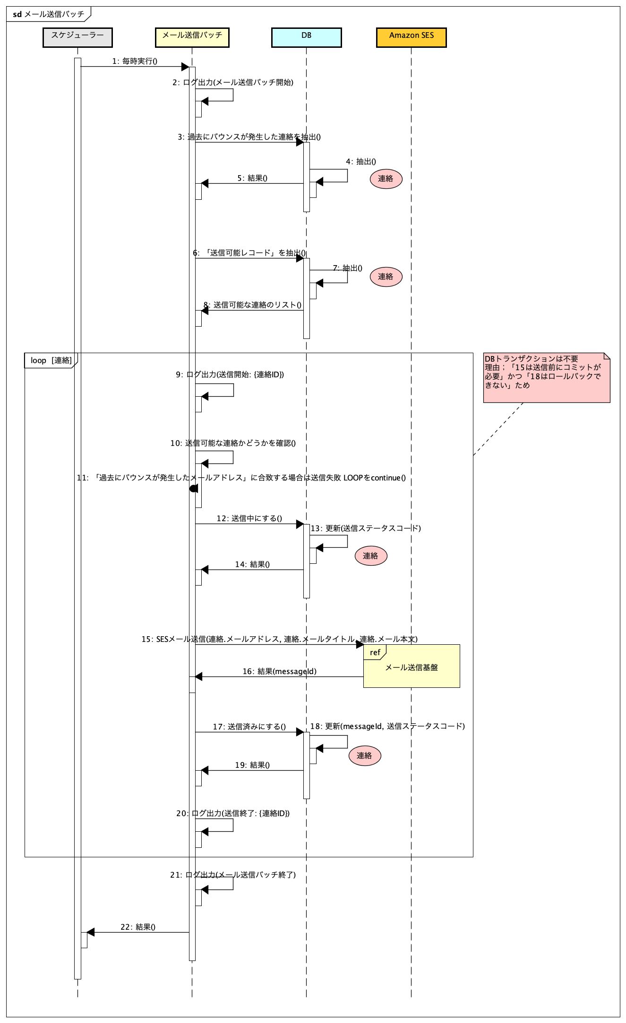
 | シーケンス

 | プロセス詳細

 | 1. |  | 実行ログを出力する
 |  |  | フォーマット：メール送信バッチ開始

 | 2. |  | 過去にバウンスが発生したメールアドレスの一覧を取得
 |  | SQL |  |  |  |  |  |  |  |  | パラメータ |  |  | 説明
 |  | SELECT |  |  | 連絡.メールアドレス
 |  | FROM |  |  | 連絡
 |  |  |  |  | AND 連絡.送信ステータスコード =【値】 |  |  |  |  |  | 4 |  |  | バウンス発生

 |  | 戻り値 |  |  |  | List<メールアドレス> |  |  |  | 備考
 |  | 項目名（和） |  |  |  |  |  | 項目名（英） | 型 | パラメータ |  |  | 説明
 |  | メールアドレス |  |  |  |  |  | maillAddress | String | SQL結果.連絡.メールアドレス

 | 3. |  | 対象連絡レコードの抽出
 |  | SQL |  |  |  |  |  |  |  |  | パラメータ |  |  | 説明
 |  | SELECT |  |  | 連絡.ID
 |  |  |  |  | 連絡.メールタイトル
 |  |  |  |  | 連絡.メール本文
 |  |  |  |  | 連絡.メールアドレス
 |  | FROM |  |  | 連絡
 |  | INNER JOIN |  |  | トピック ON 連絡.トピックID = トピック.ID
 |  |  |  |  | アカウント ON トピック.アカウントID = アカウント.ID
 |  | WHERE |  |  | アカウント.メール配信切断可否 =【値】 |  |  |  |  |  | FALSE
 |  |  |  |  | AND 連絡.掲載フラグ =【値】 |  |  |  |  |  | ON
 |  |  |  |  | AND 連絡.メール送信可能開始時間 <= 【値】 |  |  |  |  |  | 実行日時
 |  |  |  |  | AND 【値】 <= 連絡.メール送信可能終了時間 |  |  |  |  |  | 実行日時
 |  |  |  |  | AND 連絡.送信ステータスコード = 【値】 |  |  |  |  |  | 1 |  |  | 未送信
 |  |  |  |  | AND 連絡.連絡対象コード = 【値】 |  |  |  |  |  | 1 or 3 |  |  | メールのみ or メール・メッセージ両方
 |  |  |  |  | AND トピック.トピックステータスコード = 【値】 |  |  |  |  |  | 2 |  |  | 未対応

 |  | 戻り値 |  |  |  | List<連絡DTO> |  |  |  | 備考
 |  | 項目名（和） |  |  |  |  |  | 項目名（英） | 型 | パラメータ |  |  | 説明
 |  | ID |  |  |  |  |  | contactId | Integer | SQL結果.連絡.ID
 |  | メールタイトル |  |  |  |  |  | mailSubject | String | SQL結果.連絡.メールタイトル
 |  | メール本文 |  |  |  |  |  | mailContent | String | SQL結果.連絡.メール本文
 |  | メールアドレス |  |  |  |  |  | mailAddress | String | SQL結果.連絡.メールアドレス

 | 4. |  | List<連絡DTO>をループ

 | 5. |  | 過去にバウンスが発生したメールアドレスか否かの判定

 |  |  | ループ中の連絡DTO.メールアドレスが2の戻り値List<メールアドレス>に含まれるか否かの判定
 |  |  | 含まれる場合はログ出力してループをcontinue
 |  |  |  | フォーマット：送信結果：連絡ID-{連絡.ID} : failure / bounced status

 | 6. |  | 連絡レコードを送信中に更新して重複送信防止
 |  | SQL |  |  |  |  |  |  |  |  | パラメータ |  |  | 説明
 |  | UPDATE |  |  | 連絡
 |  | SET |  |  | 連絡.送信ステータスコード = 【値】 |  |  |  |  |  | 3 |  |  | 送信中
 |  | WHERE |  |  | 連絡.ID = 【値】 |  |  |  |  |  | ループ中の連絡.ID

 | 7. |  | 連絡レコード＋メールアドレスをループしてメール送信
 |  | メソッドコール |  |  |  | フォローメール送信クラス.send() |  |  |  | 備考
 |  | 項目名 |  |  |  |  |  |  |  | パラメータ |  |  | 説明
 |  | メールアドレス |  |  |  |  |  |  |  | ループ中の連絡DTO.メールアドレス
 |  | メールタイトル |  |  |  |  |  |  |  | ループ中の連絡DTO.メールタイトル
 |  | メール本文 |  |  |  |  |  |  |  | ループ中の連絡DTO.メール本文

 |  | 戻り値 |  |  |  | メール送信結果 |  |  |  | 備考
 |  | 項目名（和） |  |  |  |  |  | 項目名（英） | 型 | パラメータ |  |  | 説明
 |  | 結果 |  |  |  |  |  | result | String | success または failure
 |  | エラーメッセージ |  |  |  |  |  | errorMessage | String
 |  | メッセージid |  |  |  |  |  | messageId | String

 | 8. |  | 連絡レコードを更新する
 |  | SQL |  |  |  |  |  |  |  |  | パラメータ |  |  | 説明
 |  | UPDATE |  |  | 連絡
 |  | SET |  |  | 連絡.送信ステータスコード = 【値】 |  |  |  |  |  | 2 |  |  | 送信済み
 |  |  |  |  | 連絡.SESメッセージID = 【値】 |  |  |  |  |  | メール送信結果.メッセージid
 |  | WHERE |  |  | 連絡.ID = 【値】 |  |  |  |  |  | ループ中の連絡DTO.ID

 | 9. |  | 実行ログを出力する
 |  |  | フォーマット：送信結果：連絡ID-{連絡.ID} : {success または failure | {errorMessage}}

 | 10. |  | 実行ログを出力する
 |  |  | フォーマット：メール送信バッチ終了

 | 11. |  | (正常系) 連絡の更新・メール送信処理がすべて正常に終了した場合は、exit 0 で終了する。
 |  |  | (異常系) 連絡の更新・メール送信処理が１つでも異常終了した場合は、exit 1 で終了する。

